2022_02_data
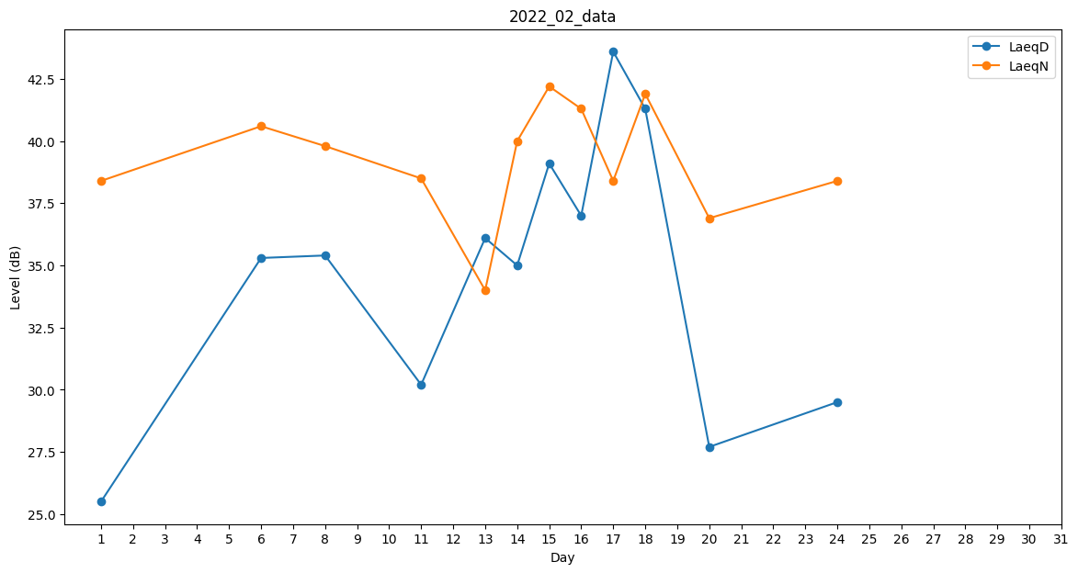
Day | LaeqD | LaeqN
1 | 25.5 | 38.4
2 | 0 | 0
3 | 30.1 | 0
4 | 0 | 31.7
5 | 40.9 | 0
6 | 35.3 | 40.6
7 | 0 | 0
8 | 35.4 | 39.8
9 | 0 | 0
10 | 0 | 0
11 | 30.2 | 38.5
12 | 0 | 0
13 | 36.1 | 34
14 | 35 | 40
15 | 39.1 | 42.2
16 | 37 | 41.3
17 | 43.6 | 38.4
18 | 41.3 | 41.9
19 | 0 | 32.5
20 | 27.7 | 36.9
21 | 29.8 | 0
22 | 36 | 0
23 | 44.6 | 0
24 | 29.5 | 38.4
25 | 31.9 | 0
26 | 33.9 | 0
27 | 0 | 0
28 | 0 | 38.9

